상품제안서
화이트 매직 건티슈(10조) | 상품코드: S10683

 |  |  |  |  |  |  | 02-713-8555 | www.synergygift.co.kr
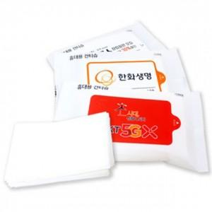

【상세/제작정보】 | <p><span style="font-size: 18pt;">* 50box (25,000개 주문시는 배송비 추가 발생합니다.</span>&nbsp;</p>

【인쇄/포장옵션】 | 컬러스티커 / 포장불가능

【공급단가】 | 수량 | 1,000~ | 2,000~ | 3,000~ | 5,000~ | 10,000~
*VAT별도 | 단가 | 200원 | 190원 | 180원 | 170원 | 165원

【상품 URL】 | https://www.synergygift.co.kr:443/src/goods_detail.php?gdno=19715

